OBS_INTERNAS
 | REPORTE FOTOGRÁFICO - Observaciones Internas
Nombre de la Estacion: | LARAOS_HUAROCHIRI
Nombre de Localidad: | LARAOS
Fecha: | 01/06/2026 - 01/06/2026
Direccion: | CERRO CULLOPATA
ID site: | LI0940
CRQ: | CRQ000000078380
Letrero de Localidad beneficiaria o GPS
 |  | 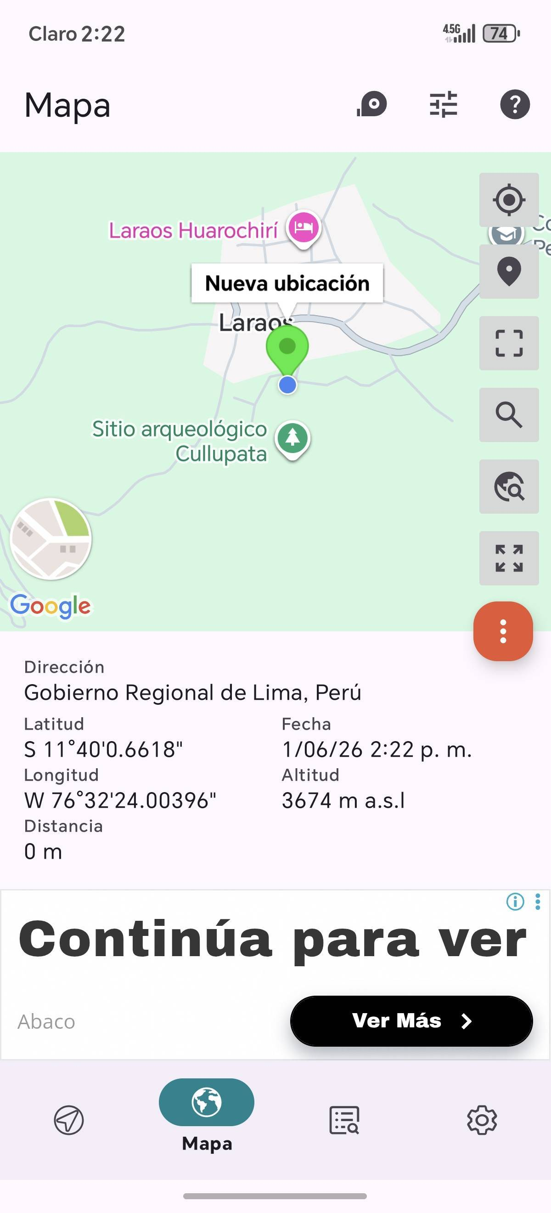

PAREDES Y COLUMNAS CON FISURAS |  |  |  | CRITICIDAD | BAJA
FOTO 1 |  |  | FOTO 2 |  | FOTO 3
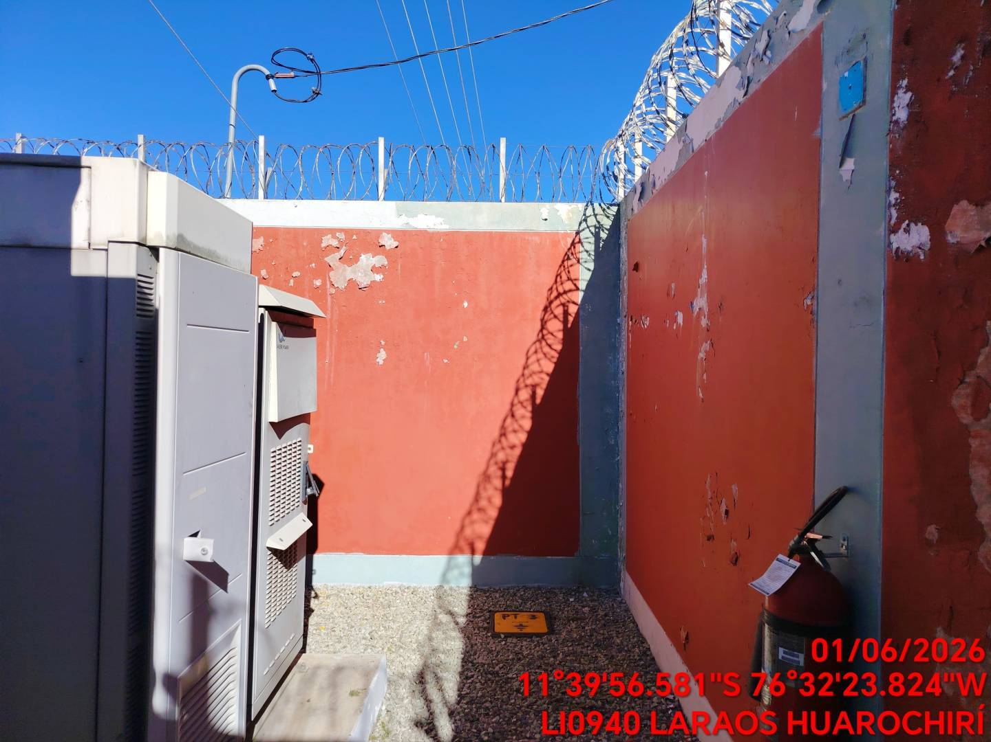 |  |  | 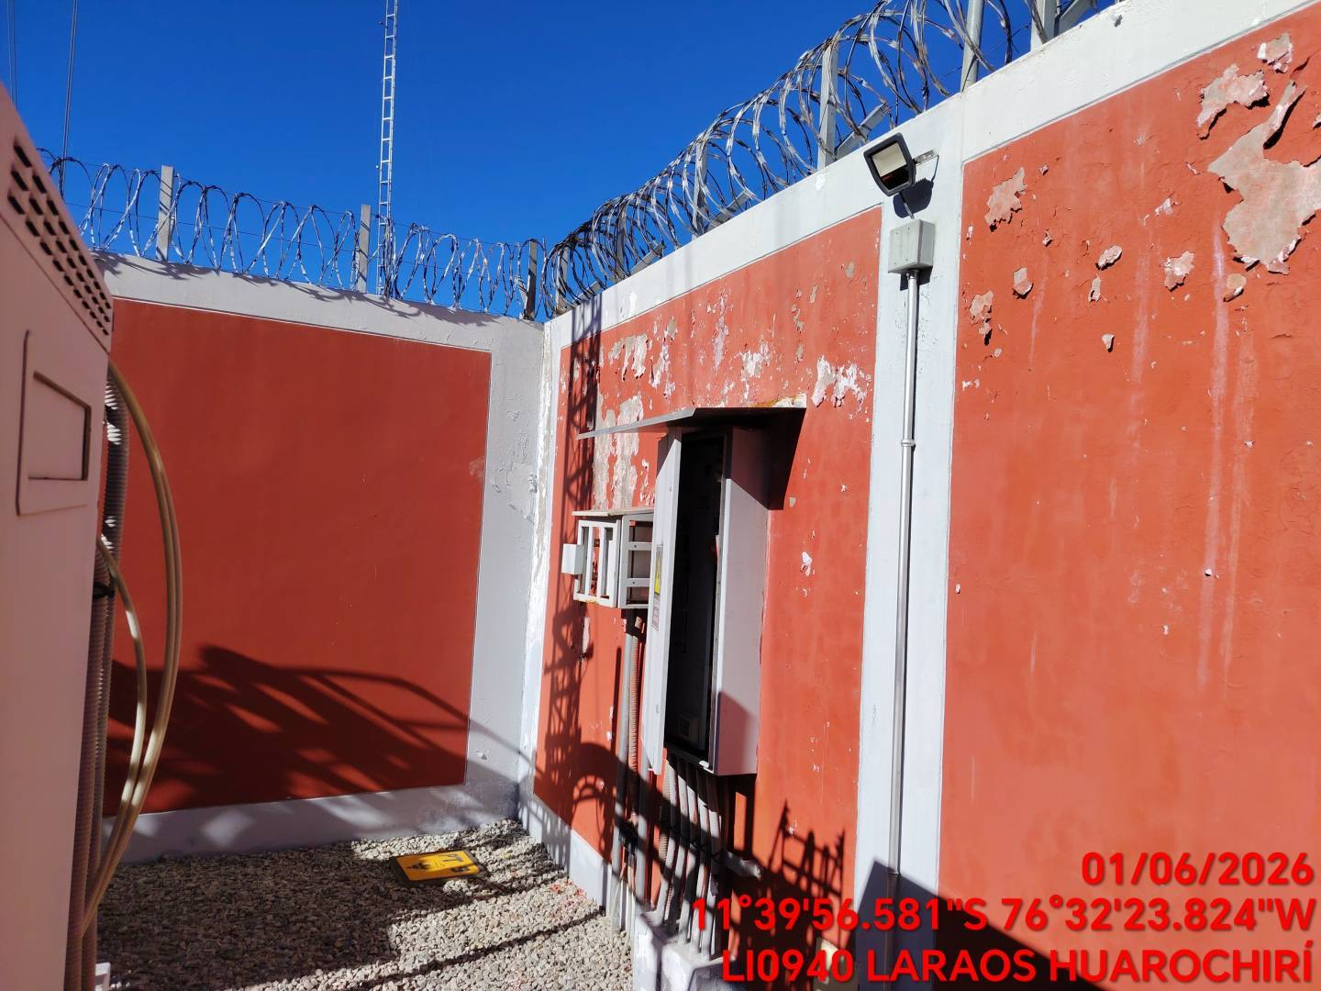 |  | 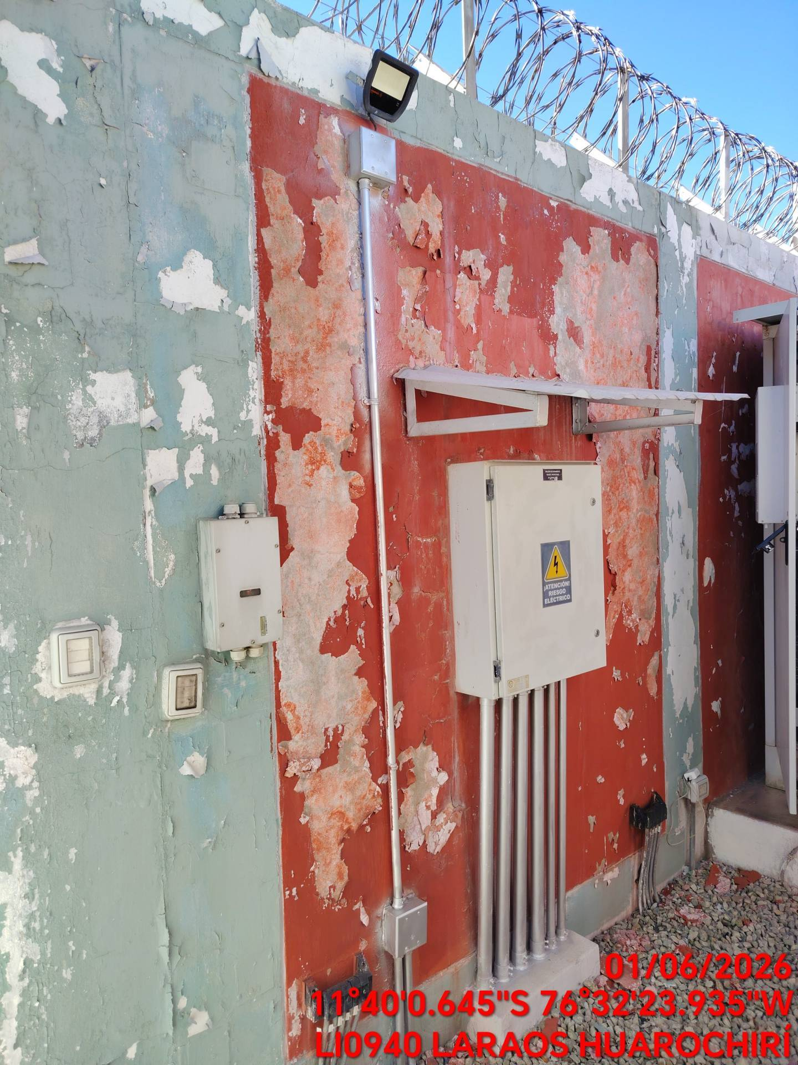

PAREDES Y COLUMNAS CON PROBLEMAS DE PINTURA |  |  |  | CRITICIDAD | BAJA
FOTO 1 |  |  | FOTO 2 |  | FOTO 3
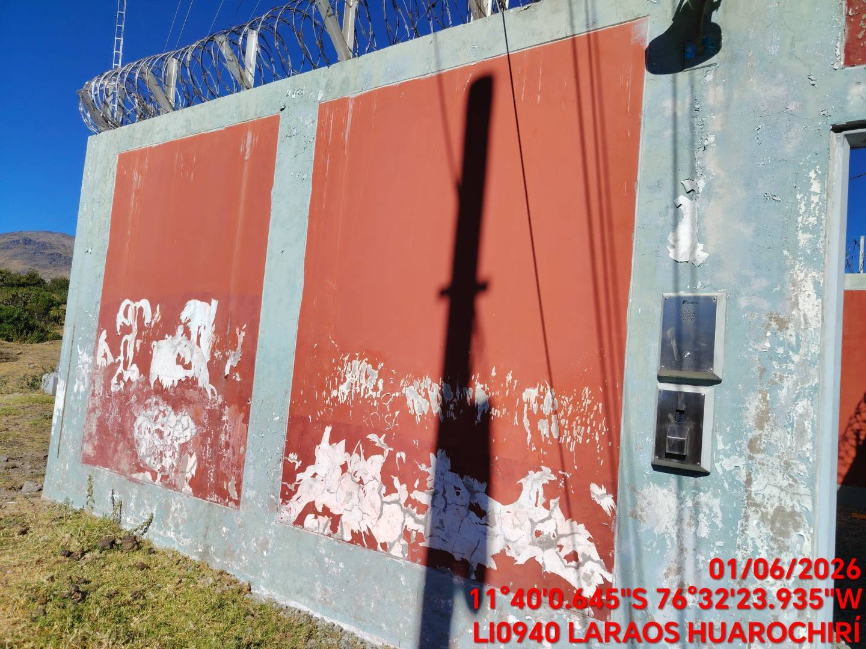 |  |  | 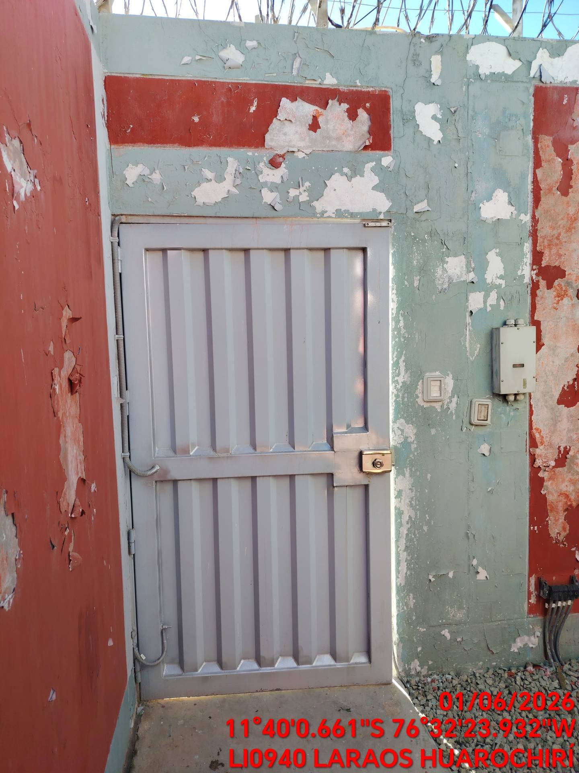 |  | 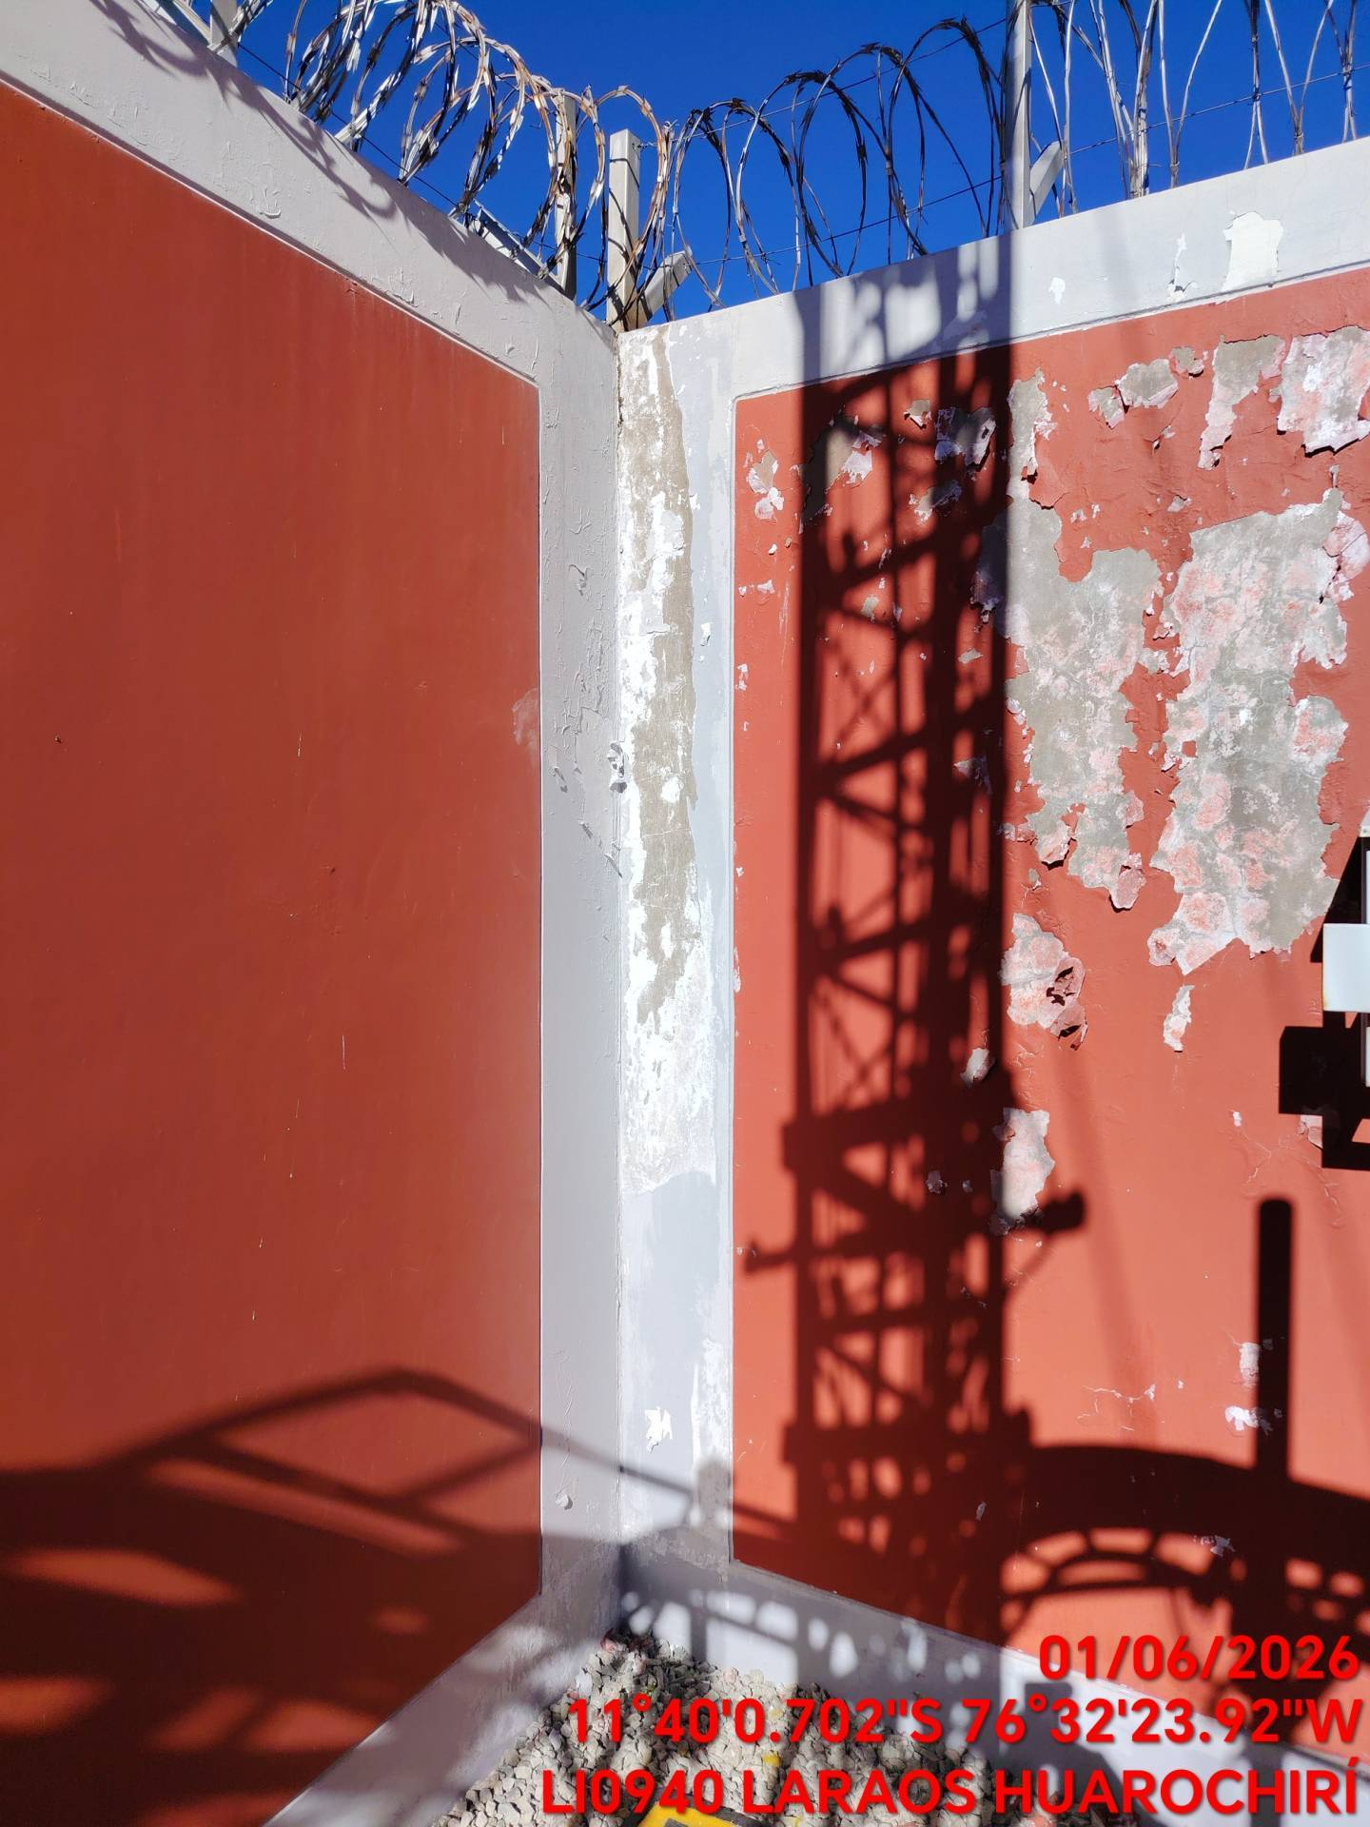

CORCERTINA OXIDADA |  |  |  | CRITICIDAD | BAJA
FOTO 1 |  |  | FOTO 2 |  | FOTO 3
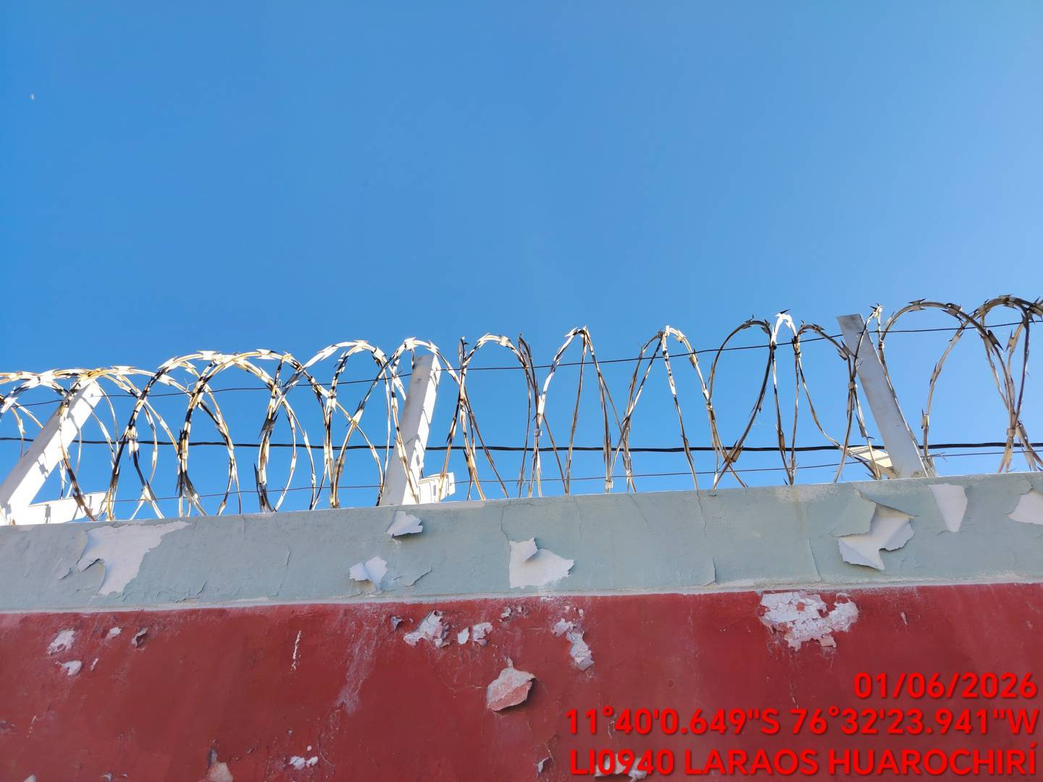 |  |  | 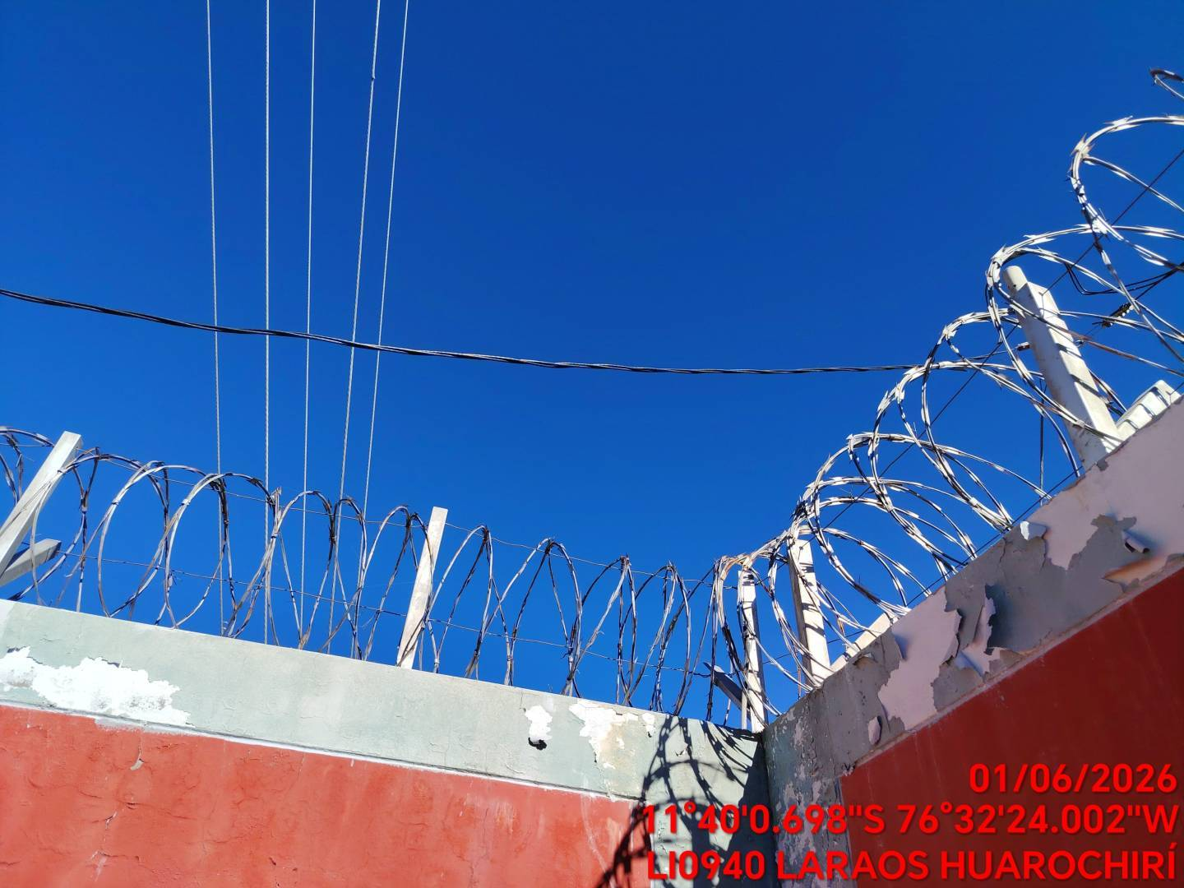 |  | 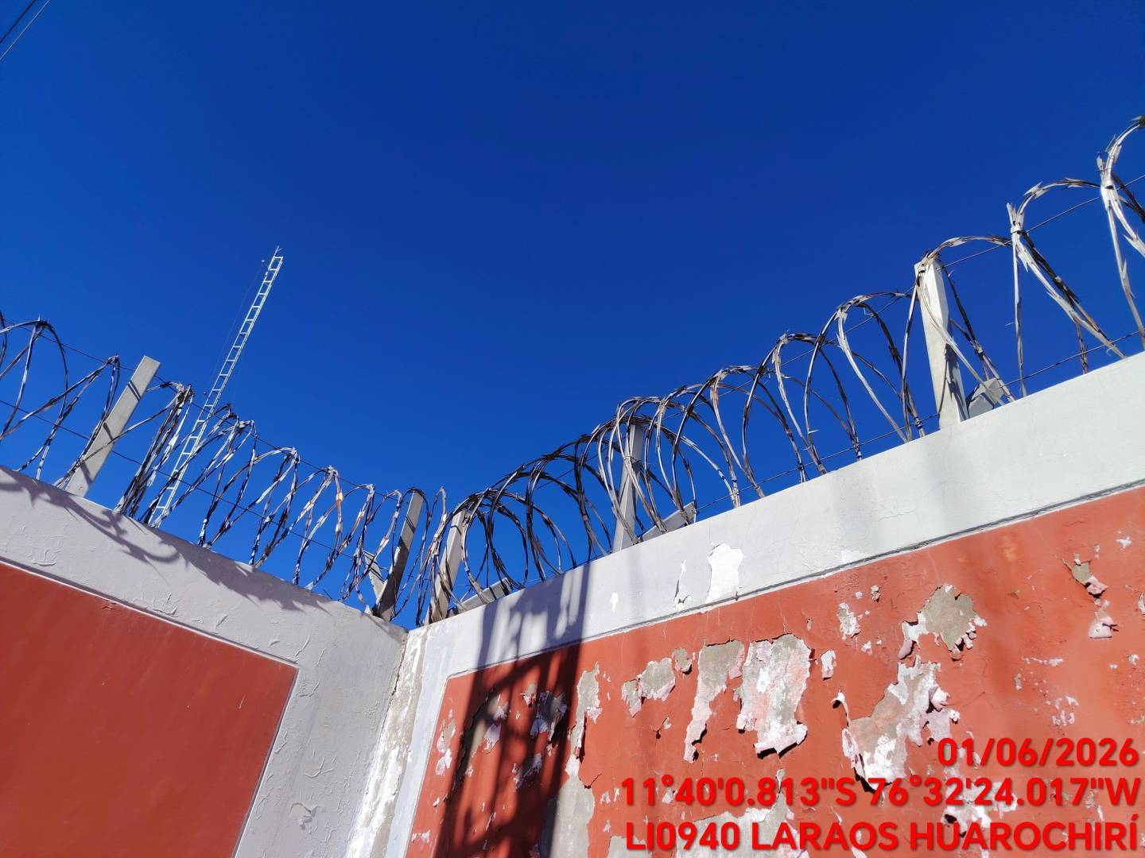

CONCRETO DESPRENDIDO |  |  |  | CRITICIDAD | BAJA
FOTO 1 |  |  | FOTO 2 |  | FOTO 3
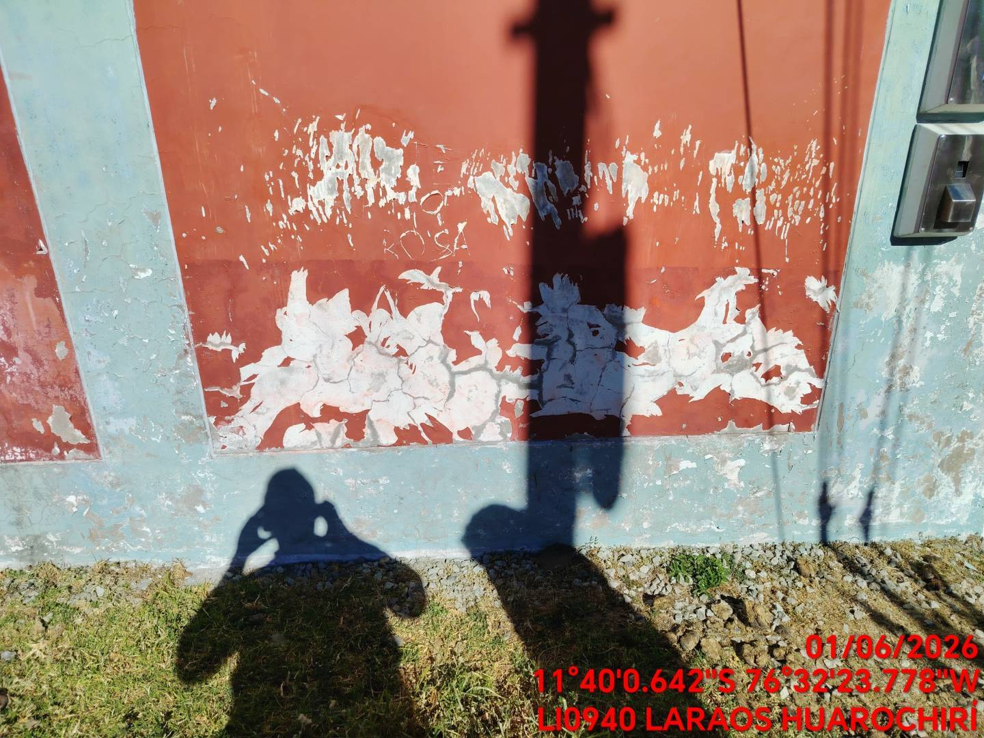 |  |  | 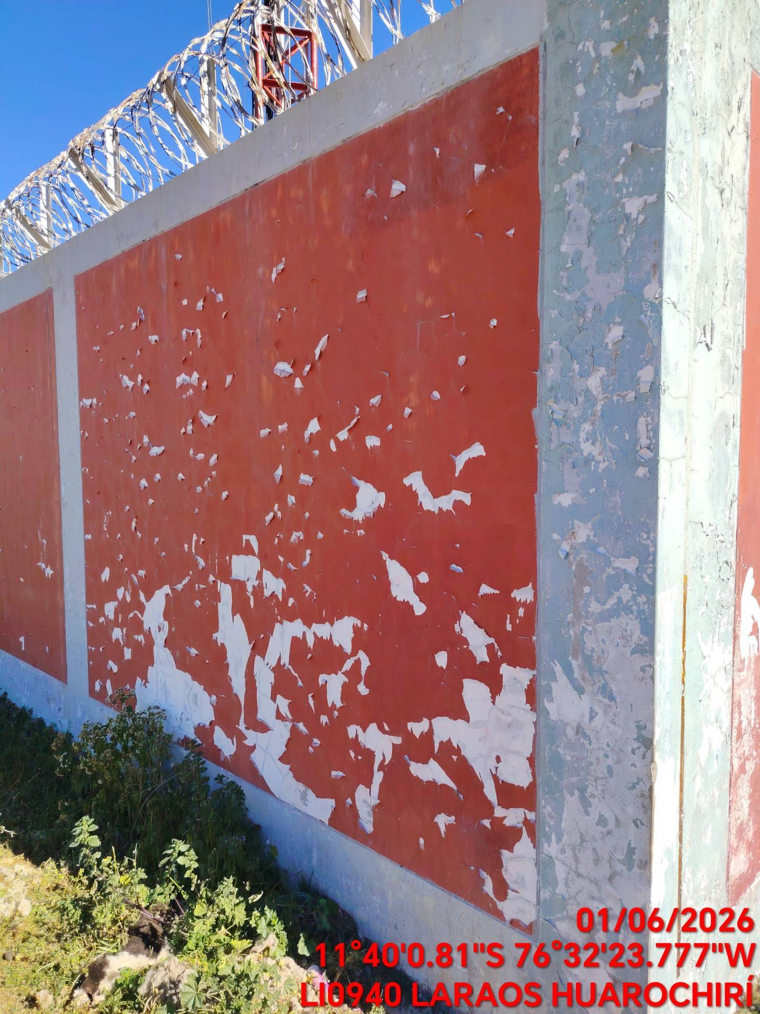 |  | 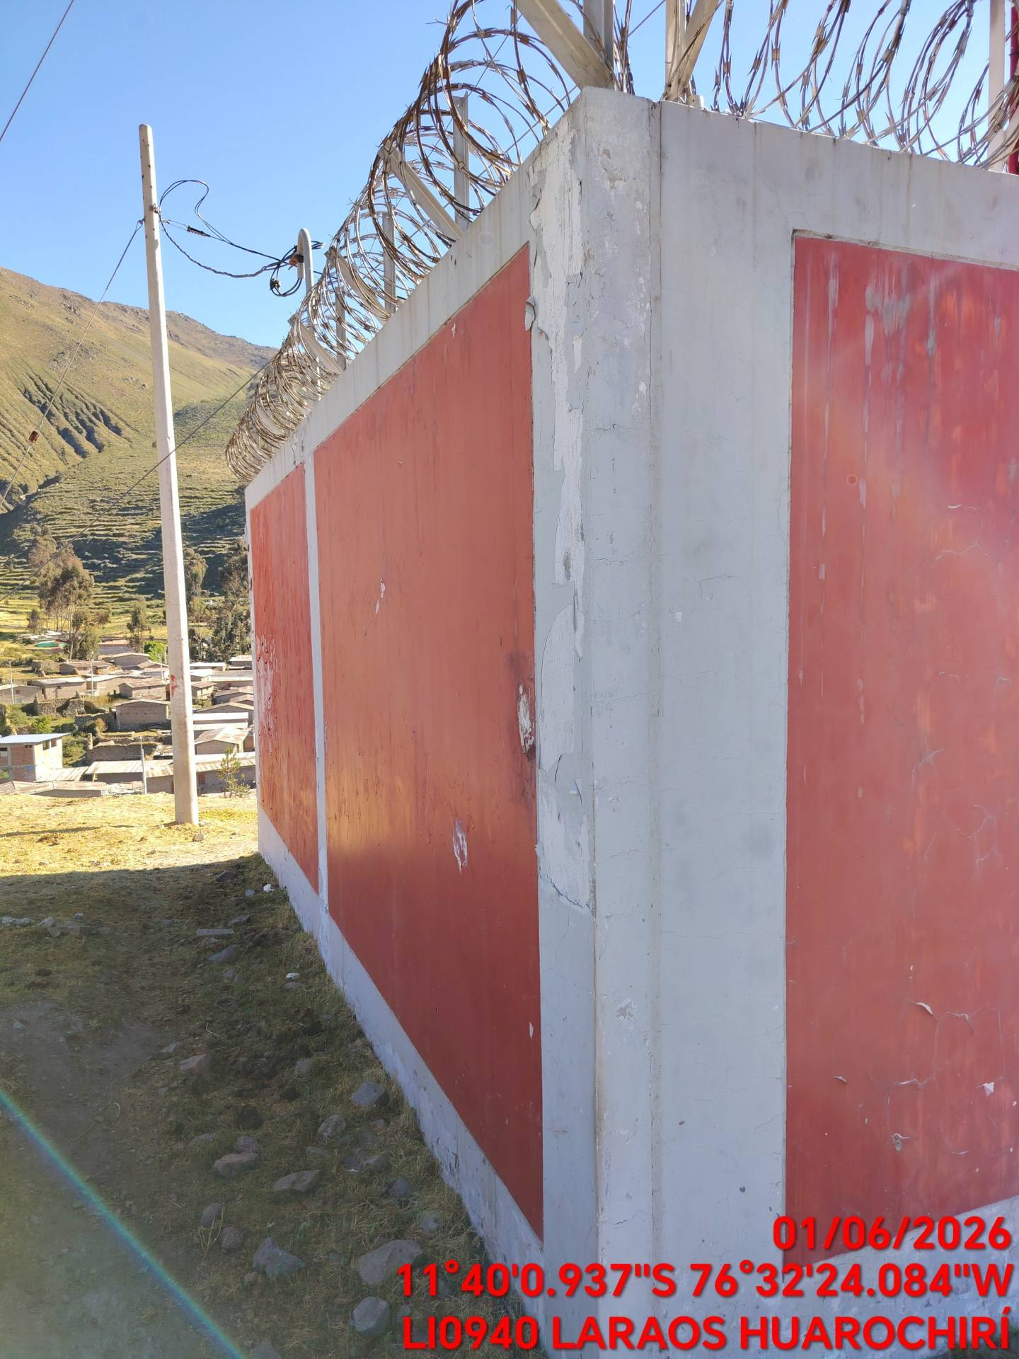

BASES DE TORRES CON FISURAS |  |  |  | CRITICIDAD | BAJA
FOTO 1 |  |  | FOTO 2 |  | FOTO 3
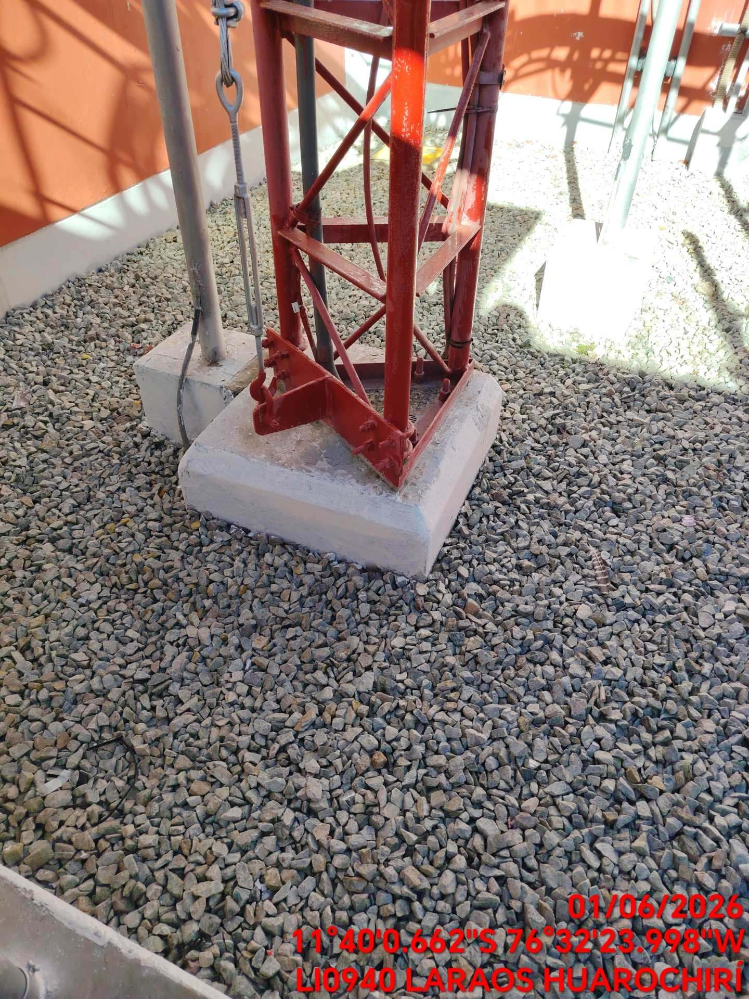 |  |  | 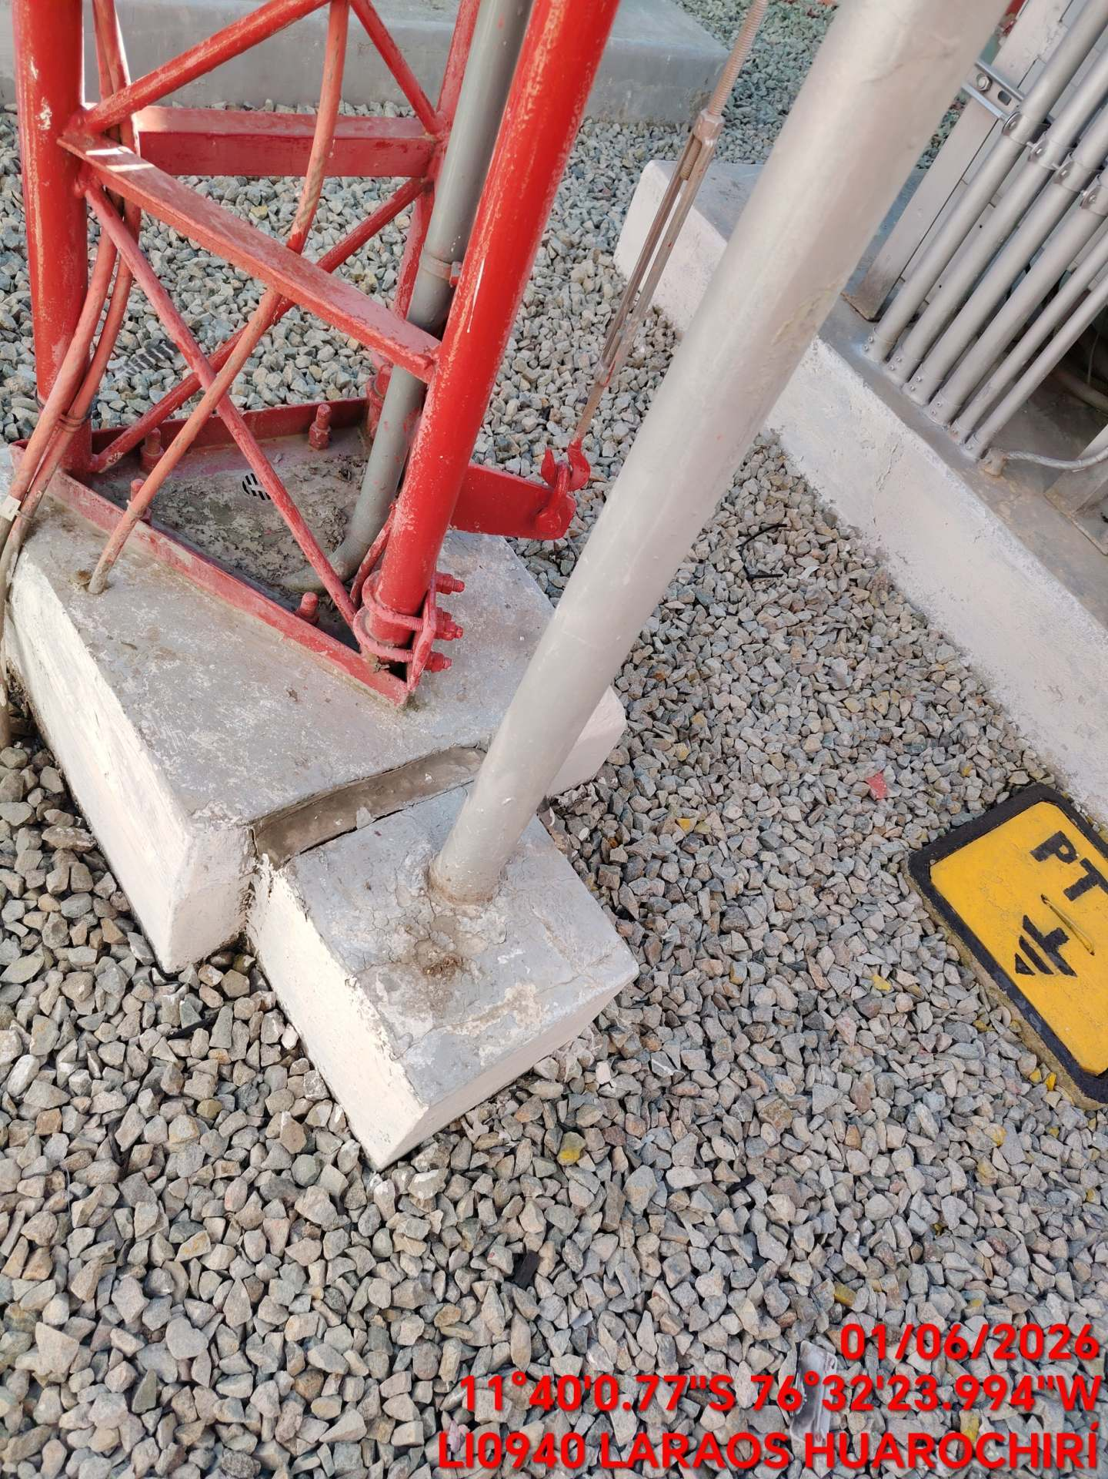 |  | 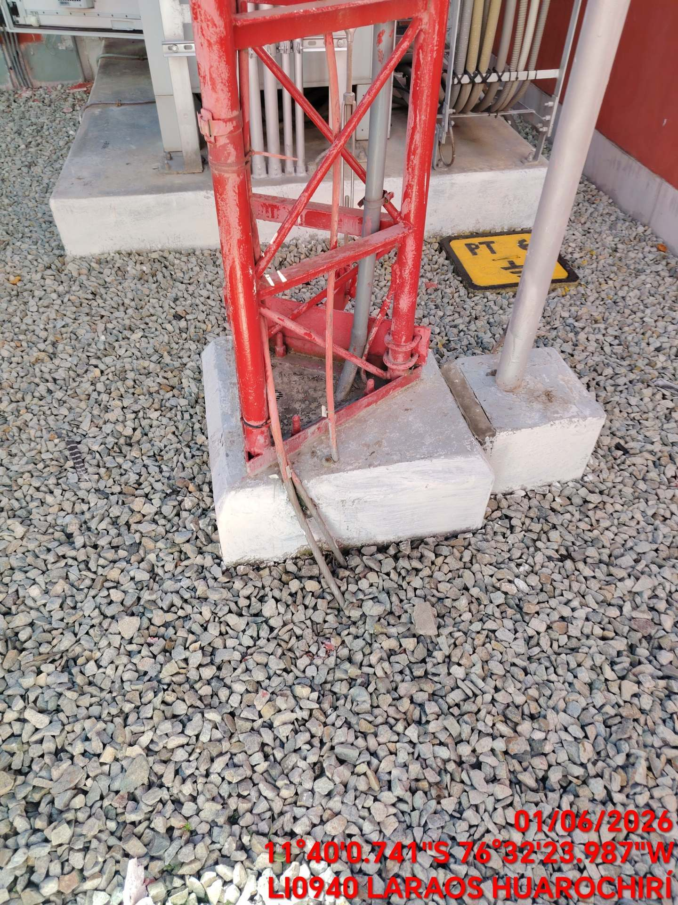

TORRE OXIDADA |  |  |  | CRITICIDAD | BAJA
FOTO 1 |  |  | FOTO 2 |  | FOTO 3
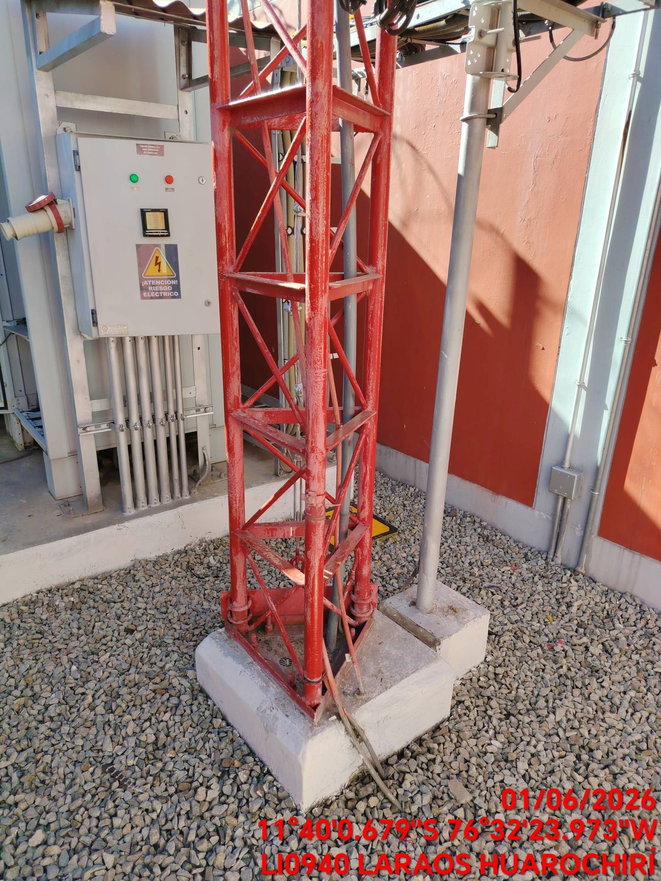 |  |  | 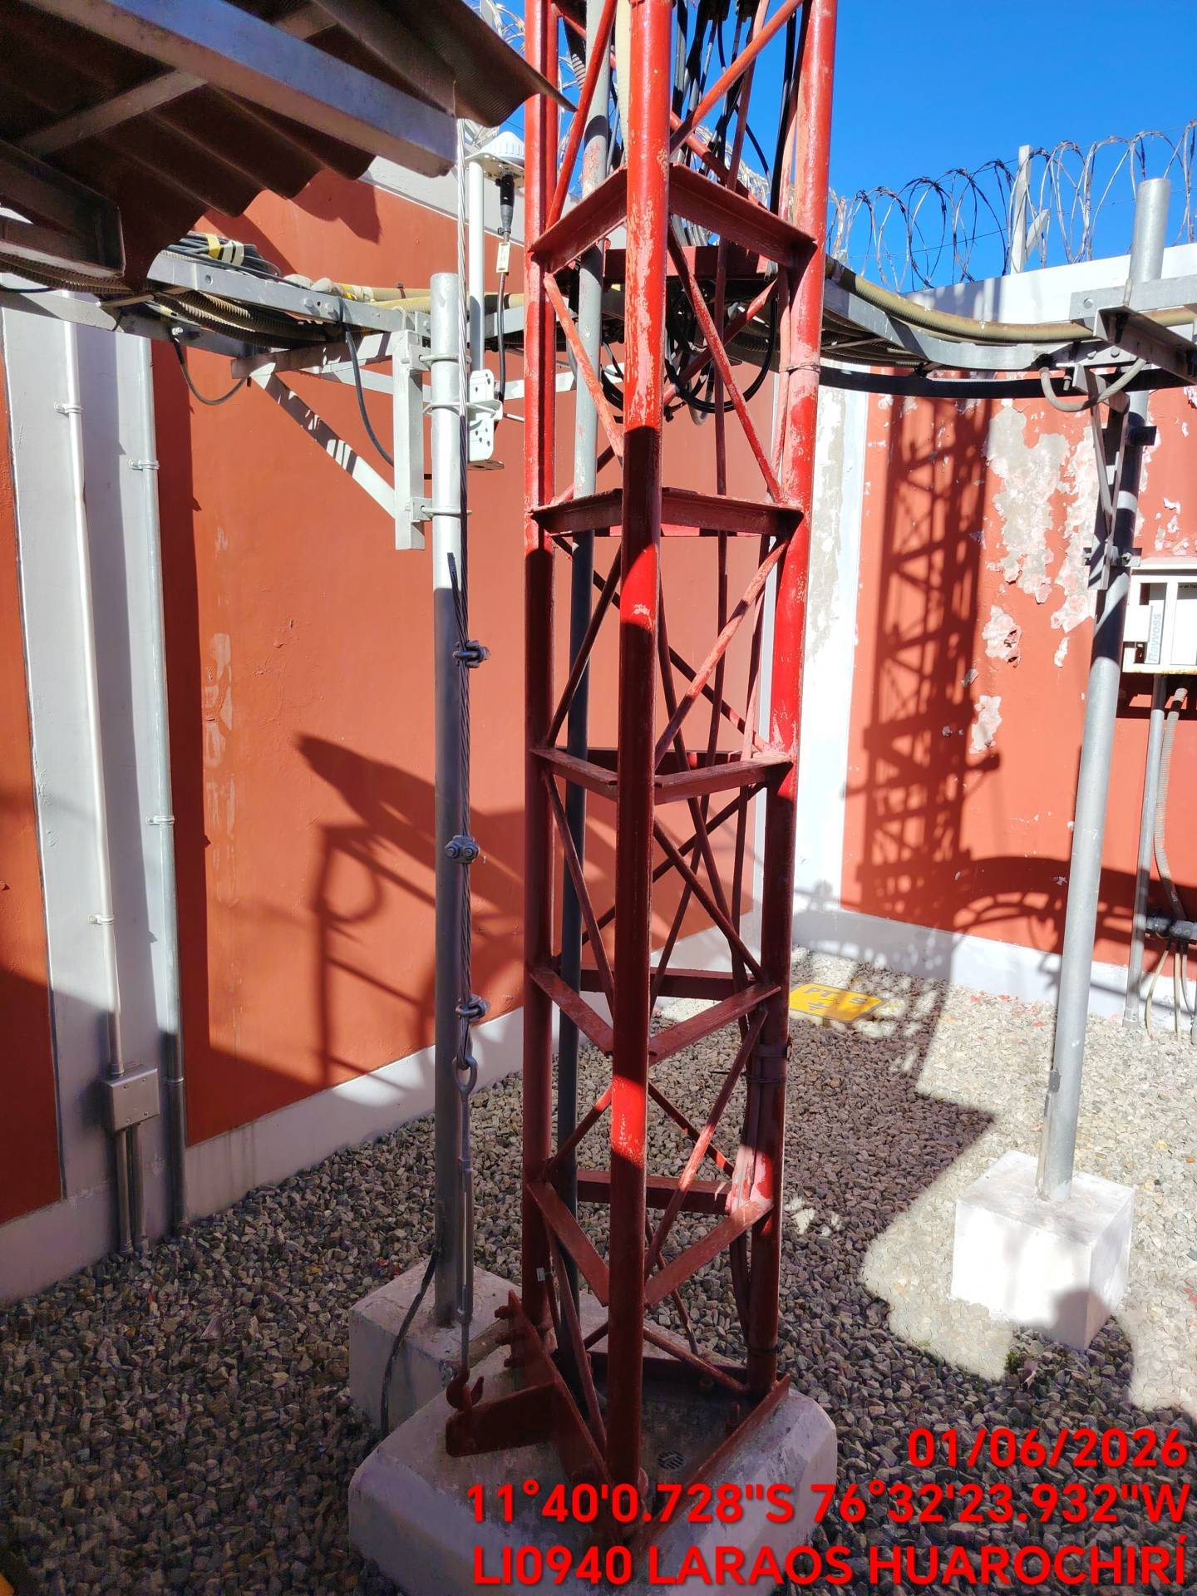 |  | 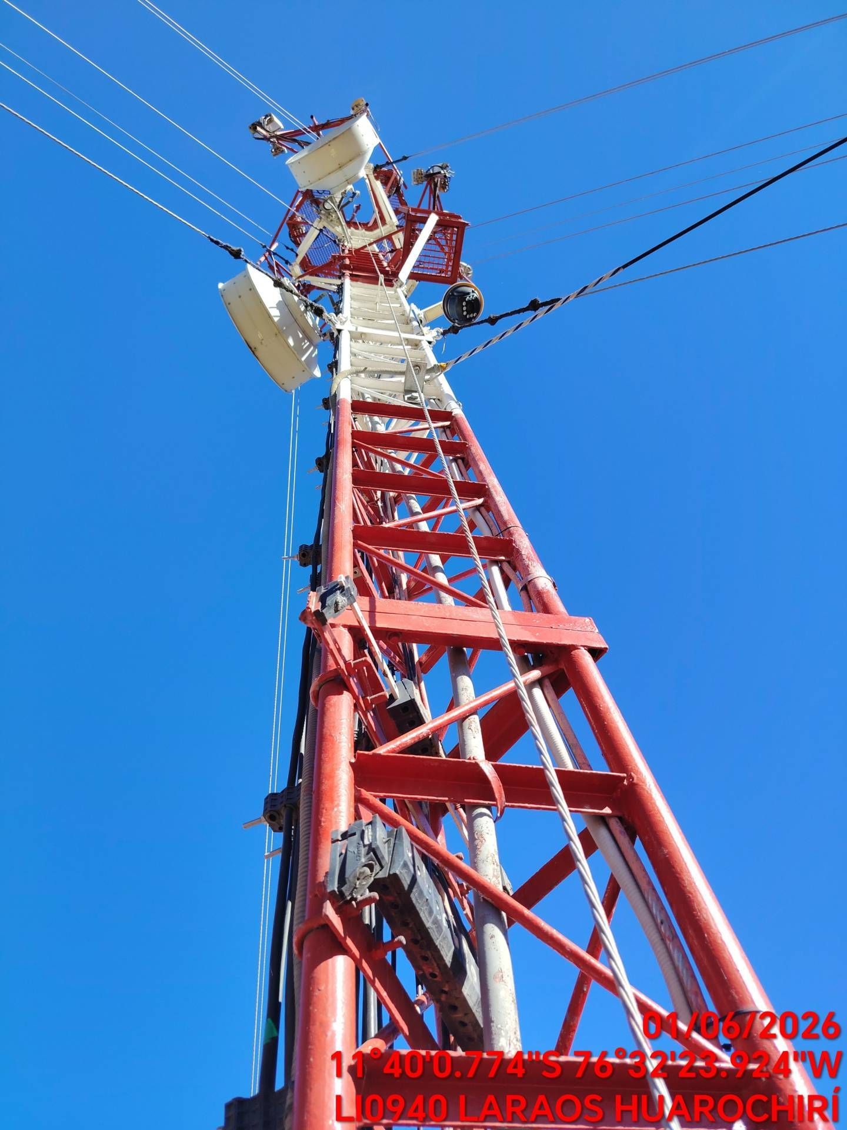

OTRAS OBSERVACIONES
SEGURIDAD FISICA / RADIOFRECUENCIA |  |  | SIST. ENERGIA BAJA-MEDIA TENSION |  | RECTIFICADOR,CARGADOR Y BB / SPD
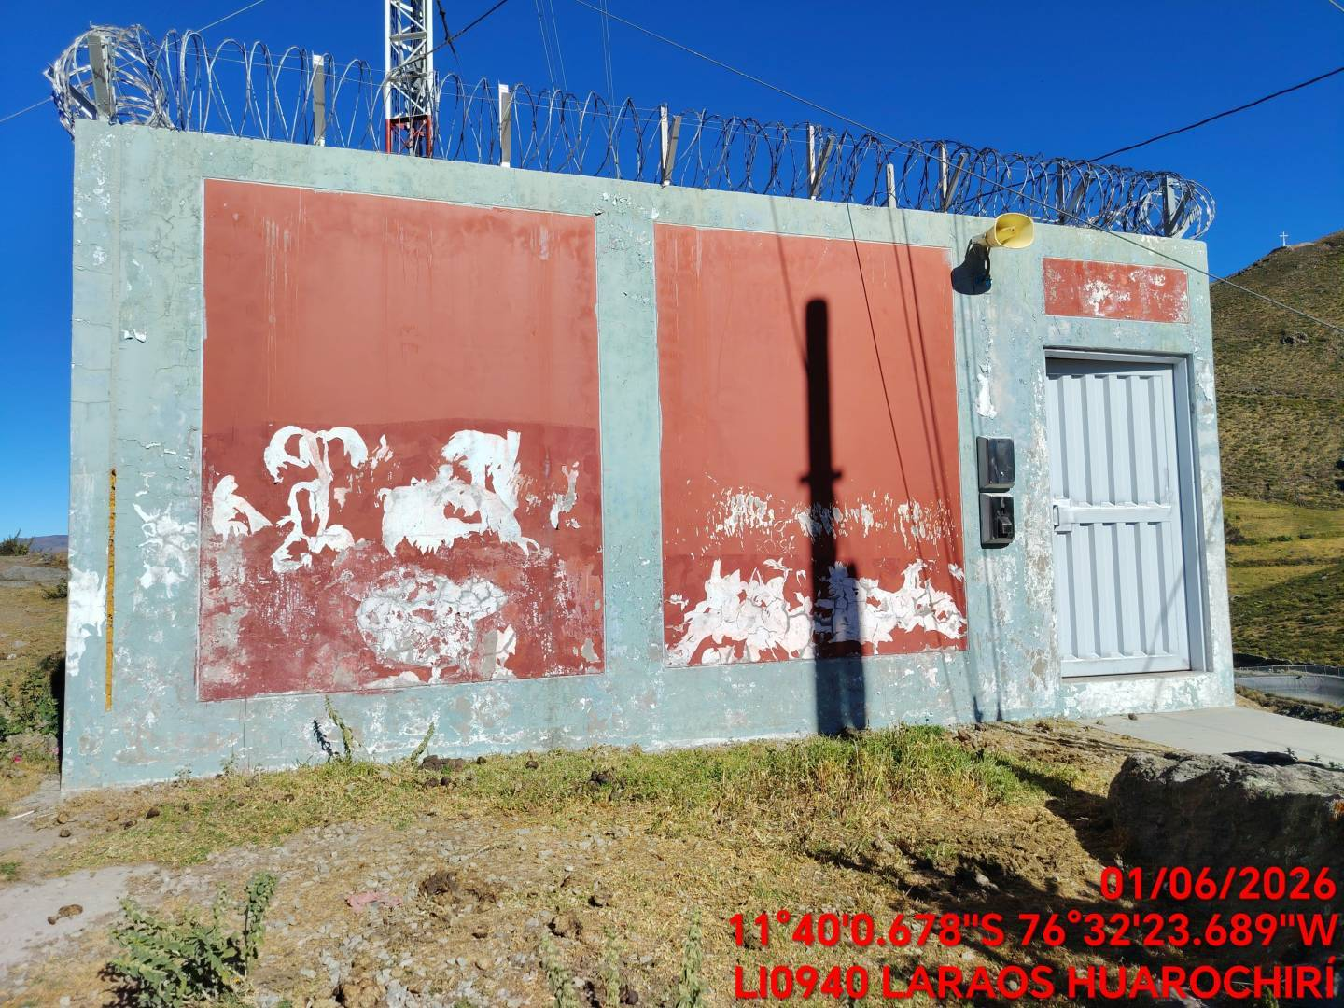 |  |  | 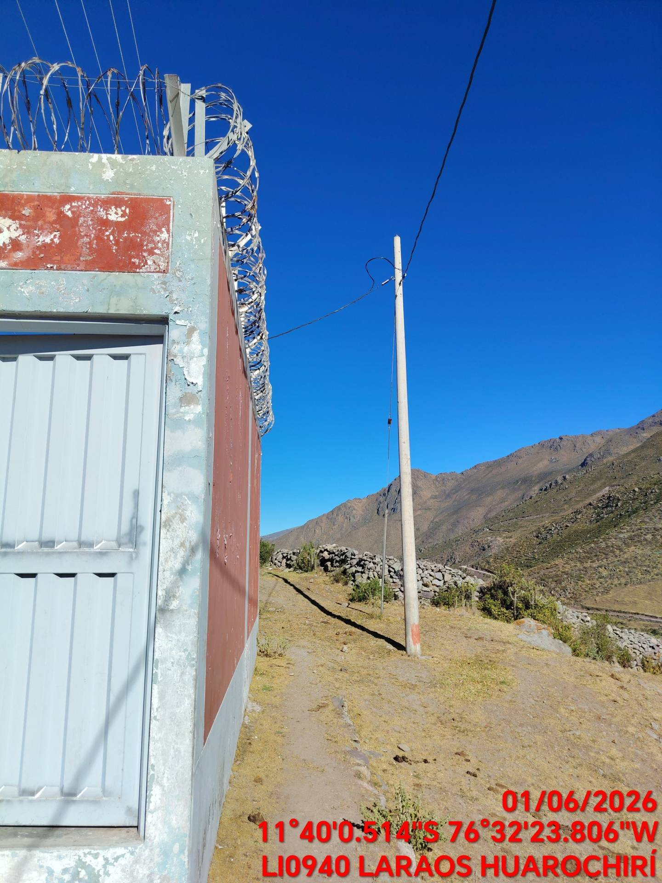 |  | 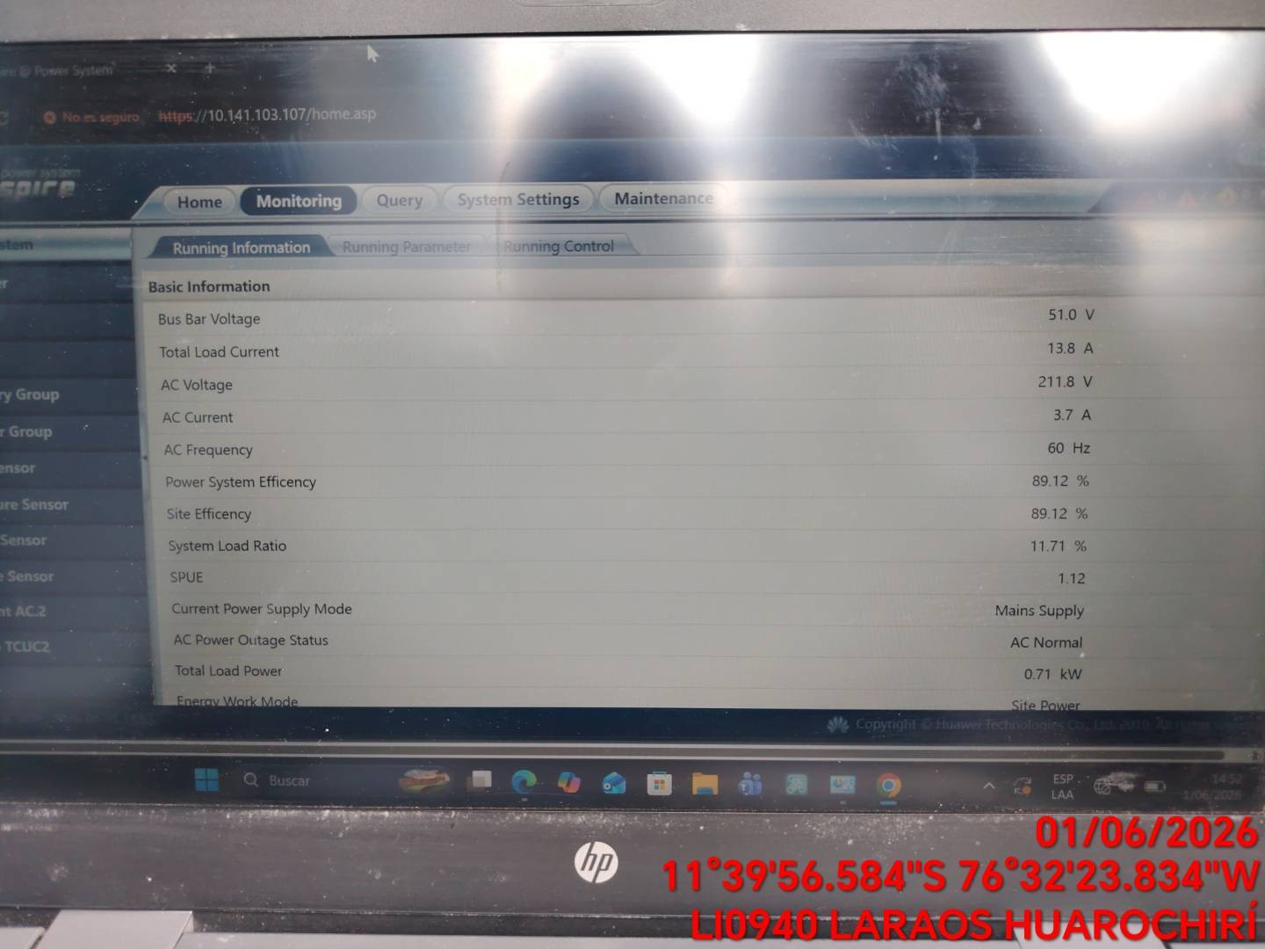

TORRES |  |  | SPAT / OBRAS CIVILES |  | CLIMATIZACION AA
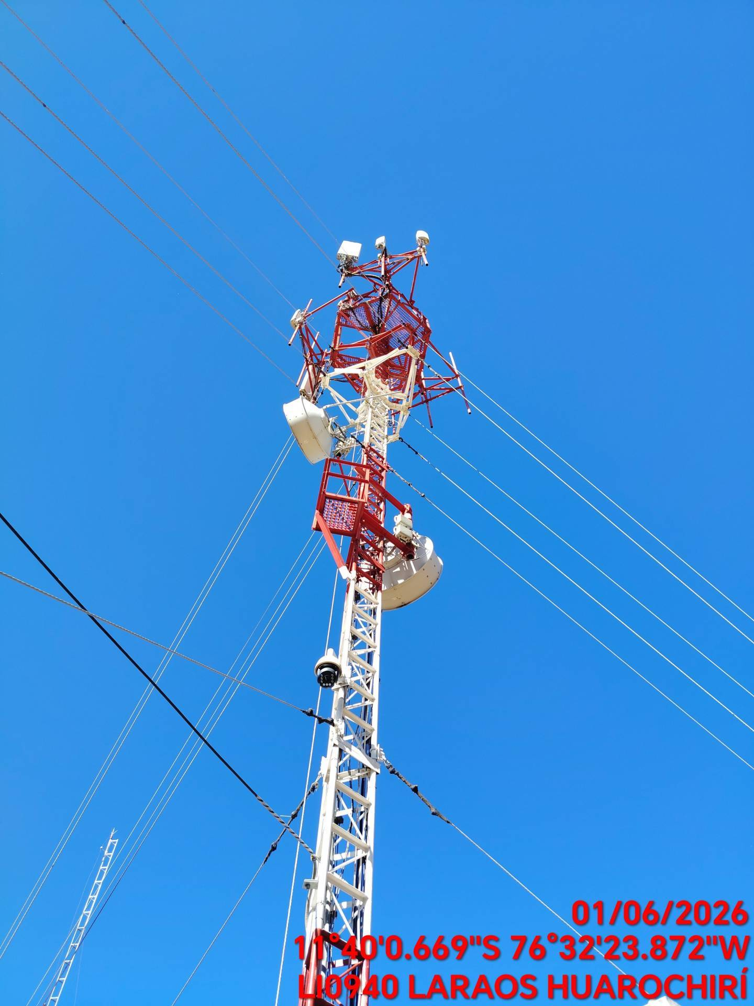 |  |  | 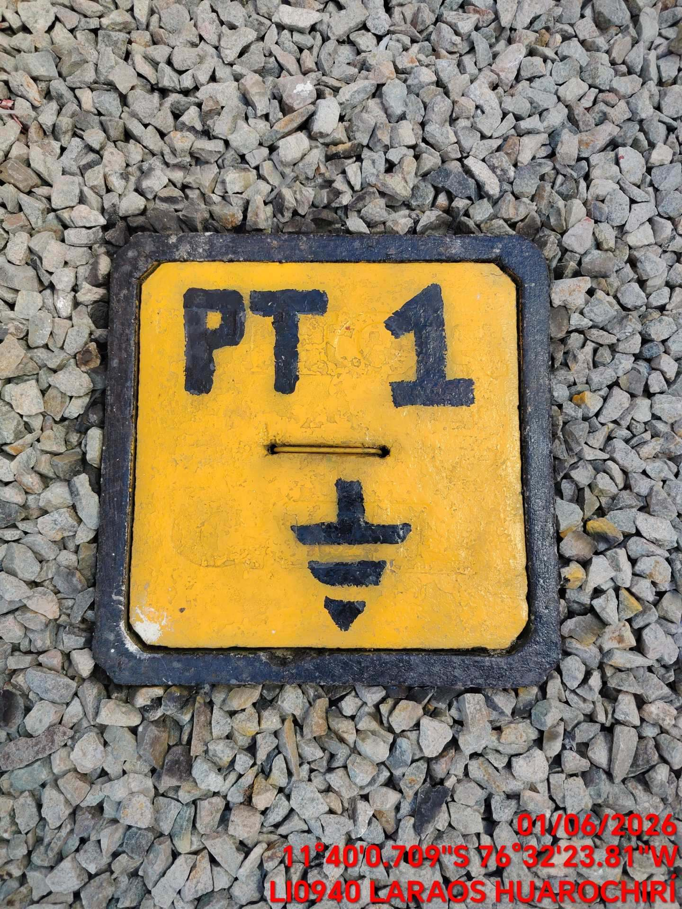 |  | 